1. ARP – IP y MAC
SECCIÓN 1 – DIRECCIONES IP Y DIRECCIONES MAC (ARP)
✏️ AMARILLO = escribe tu respuesta 🔵 AZUL = enunciado/pregunta (no modificar)

📡 Apartado 1.1 – Primer mensaje al hacer ping en la misma red
Partiendo de un equipo con la tabla ARP vacía, ¿de qué tipo es el primer mensaje que se envía al hacer un ping a otro equipo de la misma red (ej. Marketing-1 → Marketing-2)?
Una ARP Request o peticion ARP, ya que el pc de Marketing 1 ya conoce la IP de Marketing 2

¿Qué hace el switch con dicho mensaje?
El switch lo manda a todos los puertos a los que esta conectado menos del que recibe el mensaje, en este caso los envia al
Router0(1) y al PC Marketing-2

¿Quién responde a dicho mensaje?
Solo el PC Marketing-2, ya que es a el al que se le hace el ping

¿Qué hacen los demás receptores de ese mensaje cuando les llega?
ignoran la peticion

📡 Apartado 1.2 – Análisis de la petición y respuesta ARP
Trama Ethernet II de la petición ARP: ¿A qué dirección va dirigida la petición? ¿Qué máquina la envía? ¿Son las mismas direcciones antes y después de pasar por el switch?
Va dirigida a la direccion destino MAC: 0000.0000.0000
La envia el PC Marketing-1
Si son las mismas

Compare la petición con la respuesta ARP. ¿Qué parámetros cambian entre la petición y la respuesta?
Cambia la direccion destino MAC a 0030.A301.B93C
Y la direccion IP destino a la IP del PC Marketing-1

Muestre la tabla ARP (arp -a) de la máquina que hizo la solicitud. ¿Qué entrada ha aparecido?
Internet Address: 192.168.20.2 | Physical Address 00.60.3ee3.be71 | Type: dynamic

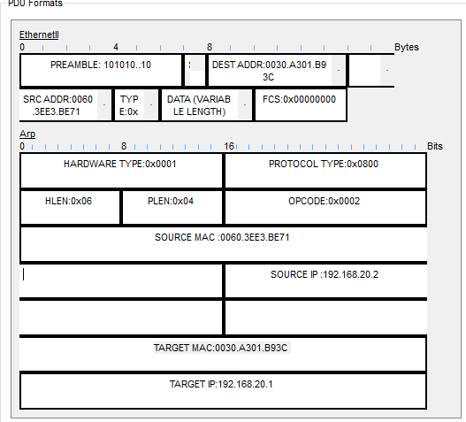
📡 Apartado 1.3 – Aprendizaje del equipo receptor
¿Qué entrada ha aprendido Marketing-2 tras recibir la solicitud ARP? ¿A qué equipo corresponden esas direcciones?
ha aprendido la direccion ip y la direccion fisica de Marketing-1 que son : 192.168.20.1 y 0030.a301.b93c

¿De dónde obtiene dichos datos? Muestre el contenido de la solicitud ARP e identifique el/los campos que utiliza Marketing-2 para obtener dicha información.
los obtiene del paquete que recible
utiliza la Ip origen, ip destinoy el tipo(ICMP)

📡 Apartado 1.4 – Ping entre equipos de redes diferentes (a través de router)
Al hacer ping entre Marketing-1 y Finanzas-1: ¿cuál es la dirección IP por la que se consulta con ARP? ¿Es el equipo destino u otro? Trate de razonar los motivos.
Es la IP del router: 192.168.20.254
Esto ocurre porque el ARP solo funcoona dentro del dominio de una red, por eso no puede llegar al otro equipo y va al router

Tabla ARP de los equipos y del router (arp -a / show arp): ¿Qué traducción IP/MAC aprende el equipo origen? ¿Qué traducción aprende el equipo destino? ¿Qué traducciones aprende el router?
El equipo origen aprende la direccion IP/MAC del router
El equipo destino tambien apredne la del router
El router aprende la de los dos PC

¿Llega a conocer en algún momento el equipo origen cuál es la MAC del equipo destino? Razone los motivos.
No, porque esta en una red distinta por lo que no puede acceder a su MAC

📡 Apartado 1.5 – Diferencias al pasar por router y por switch
Capture el paquete a su paso por el router (Inbound/Outbound PDU Details). Detalle las diferencias entre las direcciones de nivel de enlace y las de nivel de red. ¿Cuáles cambian a su paso por el router? ¿Cuál es el motivo?
Las direcciones de nivel de enlace (MAC) identifican físicamente a un dispositivo dentro de una red local. Trabajan en la capa 2 del modelo OSI y son asignadas por el fabricante. Las direcciones de nivel de red (IP) identifican lógicamente a los dispositivos entre diferentes redes. Estas funcionan en la capa 3 y permiten la comunicación a través de routers e Internet. En ARP, la dirección IP se usa para encontrar la dirección MAC del dispositivo destino.

Observe el mismo mensaje al pasar por un switch. ¿Qué direcciones cambian? ¿Cuál es el motivo?
Ninguna dirección cambia.
Porque el switch trabaja en nivel 2 y únicamente reenvía la trama al puerto correcto utilizando la MAC destino

📡 Apartado 1.6 – Petición HTTP y protocolos encapsulados (DNS + HTTP)
Petición HTTP desde Finanzas hacia www.servidor.web.es al pasar por el primer router: ¿Qué direcciones IP origen y destino lleva? ¿A qué equipos corresponden? ¿Cambian al pasar por el router?
IP origen: la IP del equipo de Finanzas que realiza la petición.
IP destino: en DNS la IP del servidor DNS y en HTTP: 192.168.40.2 que es la del servidor web.
No cambian al pasar por el router. Las direcciones IP permanecen iguales durante todo el recorrido.

¿Qué direcciones MAC origen y destino lleva la petición? ¿A qué equipos corresponden? ¿Cambian al pasar por el router?
MAC origen: MAC del PC de Finanzas, MAC destino: MAC de la interfaz del router en la red Finanzas.
Sí. El router reemplaza las MAC porque cada enlace físico utiliza su propia trama Ethernet.

Para un mensaje DNS: ¿Qué protocolo es encapsulado en la trama de enlace? ¿En qué campo se identifica? ¿Qué protocolo es encapsulado en el paquete de nivel de red? ¿En qué campo se identifica?
Protocolo IP.
En el campo Type de Ethernet II (valor 0x0800 para IPv4).
Se encapsula UDP en puerto 53
En el campo Protocol de la cabecera IP.

Para un mensaje HTTP: ¿Qué protocolo es encapsulado en la trama de enlace? ¿En qué campo se identifica? ¿Qué protocolo es encapsulado en el paquete de nivel de red? ¿En qué campo se identifica?
Protocolo IP.
En el campo Type de Ethernet II.
Se encapsula en TCP
En el campo Protocol de la cabecera IP.

